Introducción
Introducción al uso del presente material En este archivo podrán encontrar una lista de evaluación de las propuestas ambientales que presentaron lxs canditatxs a presidencia de 5 municipios dentro de la Zona Metropolitana de Guadalajara (Zapopan, Guadalajara, Tlaquepaque, Tonalá y Tlajomulco de Zúñiga) y que corresponden al presente año 2021. Las evaluaciones se realizaron de acuerdo con la metodología "SMART" , una rúbrica diseñada por el equipo de EleccionesXElFuturo y que va de acuerdo con los Objetivos de Desarollo Sostenible 2030 de la ONU. Para acceder al material visual completo de las evaluaciones haz click en el siguiente link: https://drive.google.com/drive/folders/1C9eg3SkTO12EWU2UhnD8zruAkFb6XORj?usp=sharing

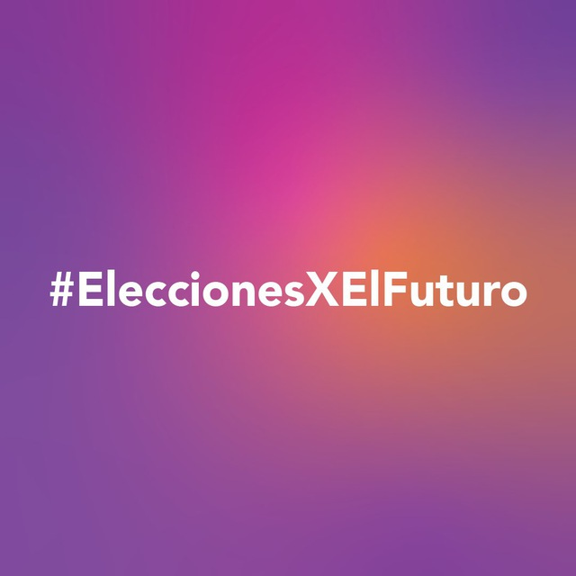
 | ¿QUIÉNES SOMOS? Comprometidxs con ser parte de la construcción de un país democrático y representativo, las organizaciones que conforman Escazú Ahora México y organizaciones aliadas, principalmente de juventudes, buscamos fomentar la cultura del voto a través de la campaña apartidista: EleccionesXElFuturo. Como respuesta a la falta de ambición climática por parte de les tomadores de decisiones, las juventudes decidimos hacer escuchar nuestras preocupaciones y velar porque las propuestas de campaña tengan como prioridad nuestro futuro; brindando la información necesaria en materia ambiental para que lxs mexicanxs, en especial las juventudes, de todo el país se animen a votar de manera consciente en las próximas elecciones (6 de junio de 2021). Las evaluaciones de EleccionesXElFuturo Jalisco son el resultado de un análisis hecho por un grupo de juventudes, en colaboración especial con Transversal y otras organizaciones locales.

